画像
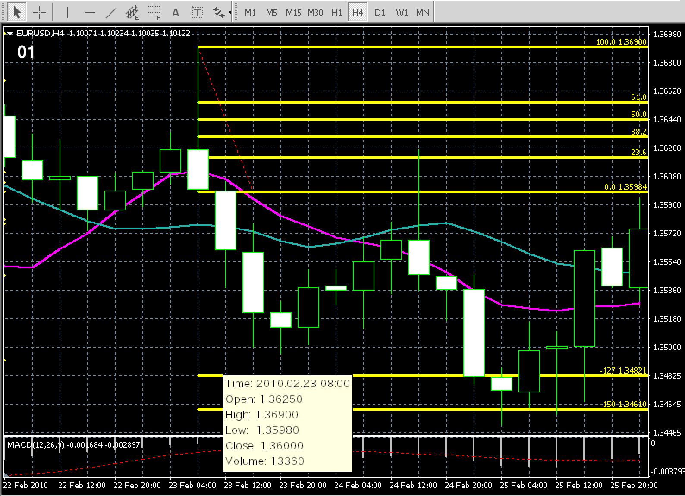

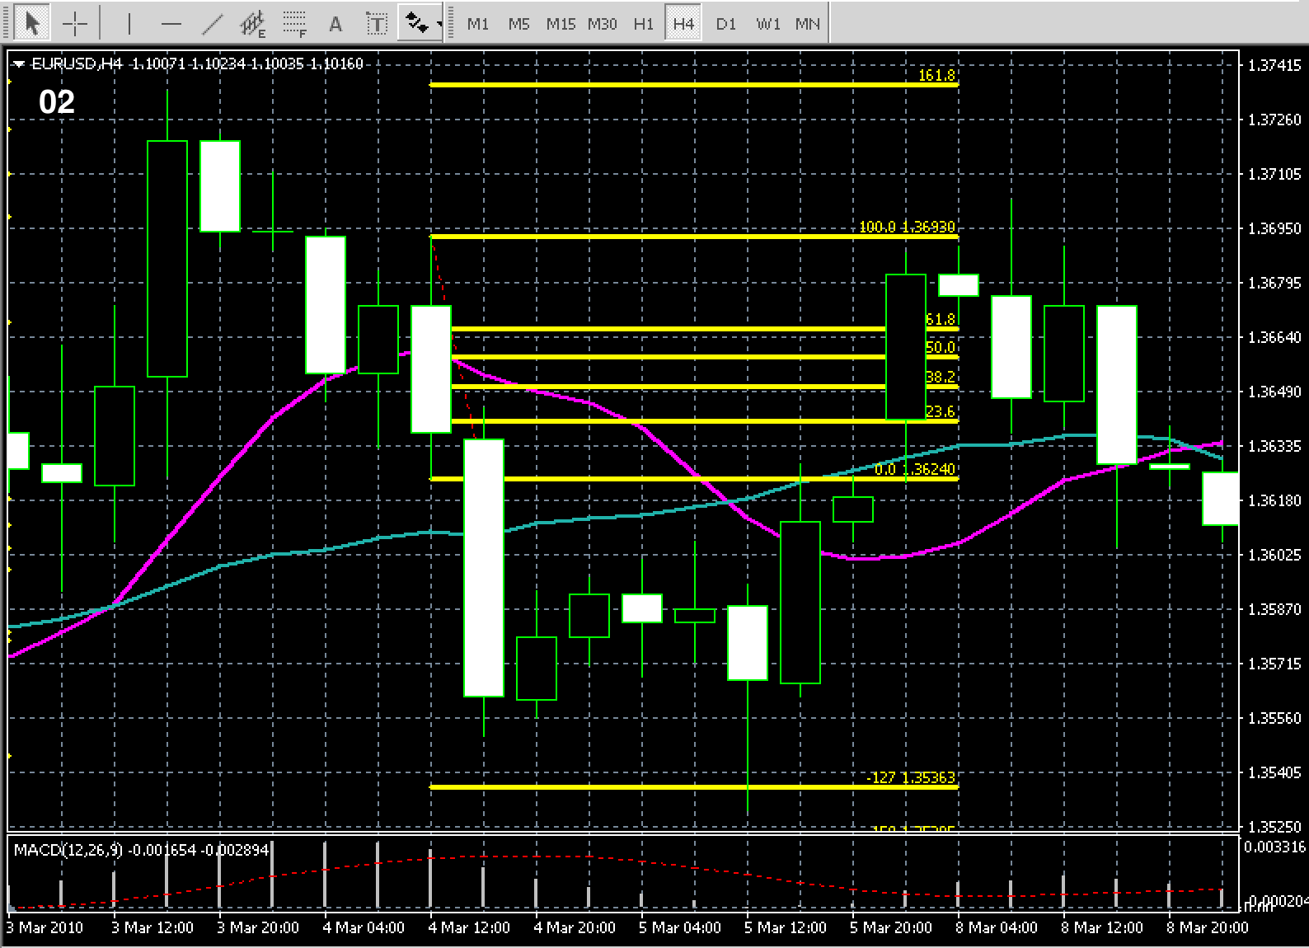

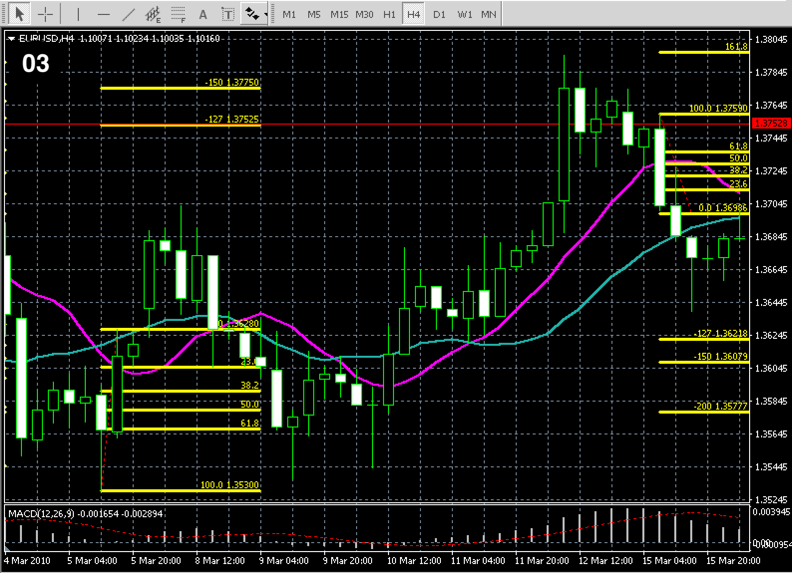

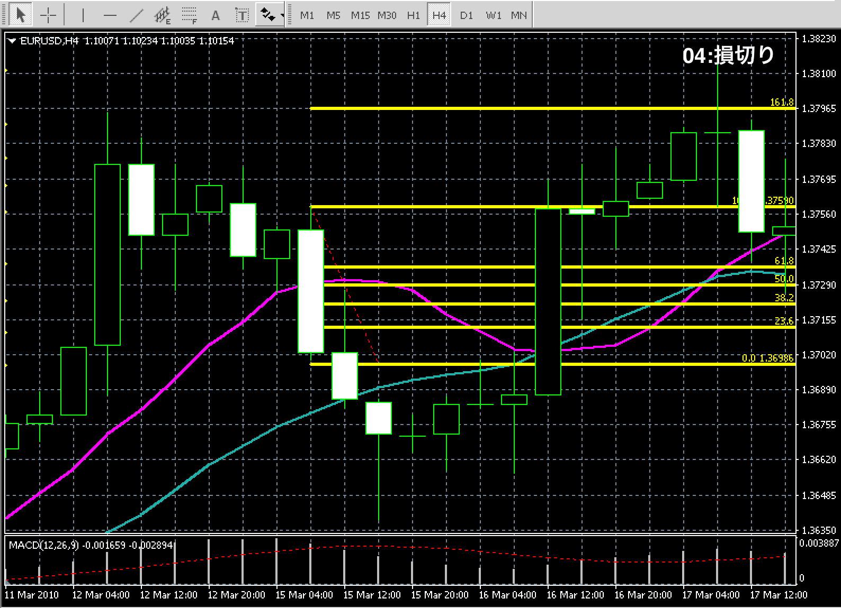

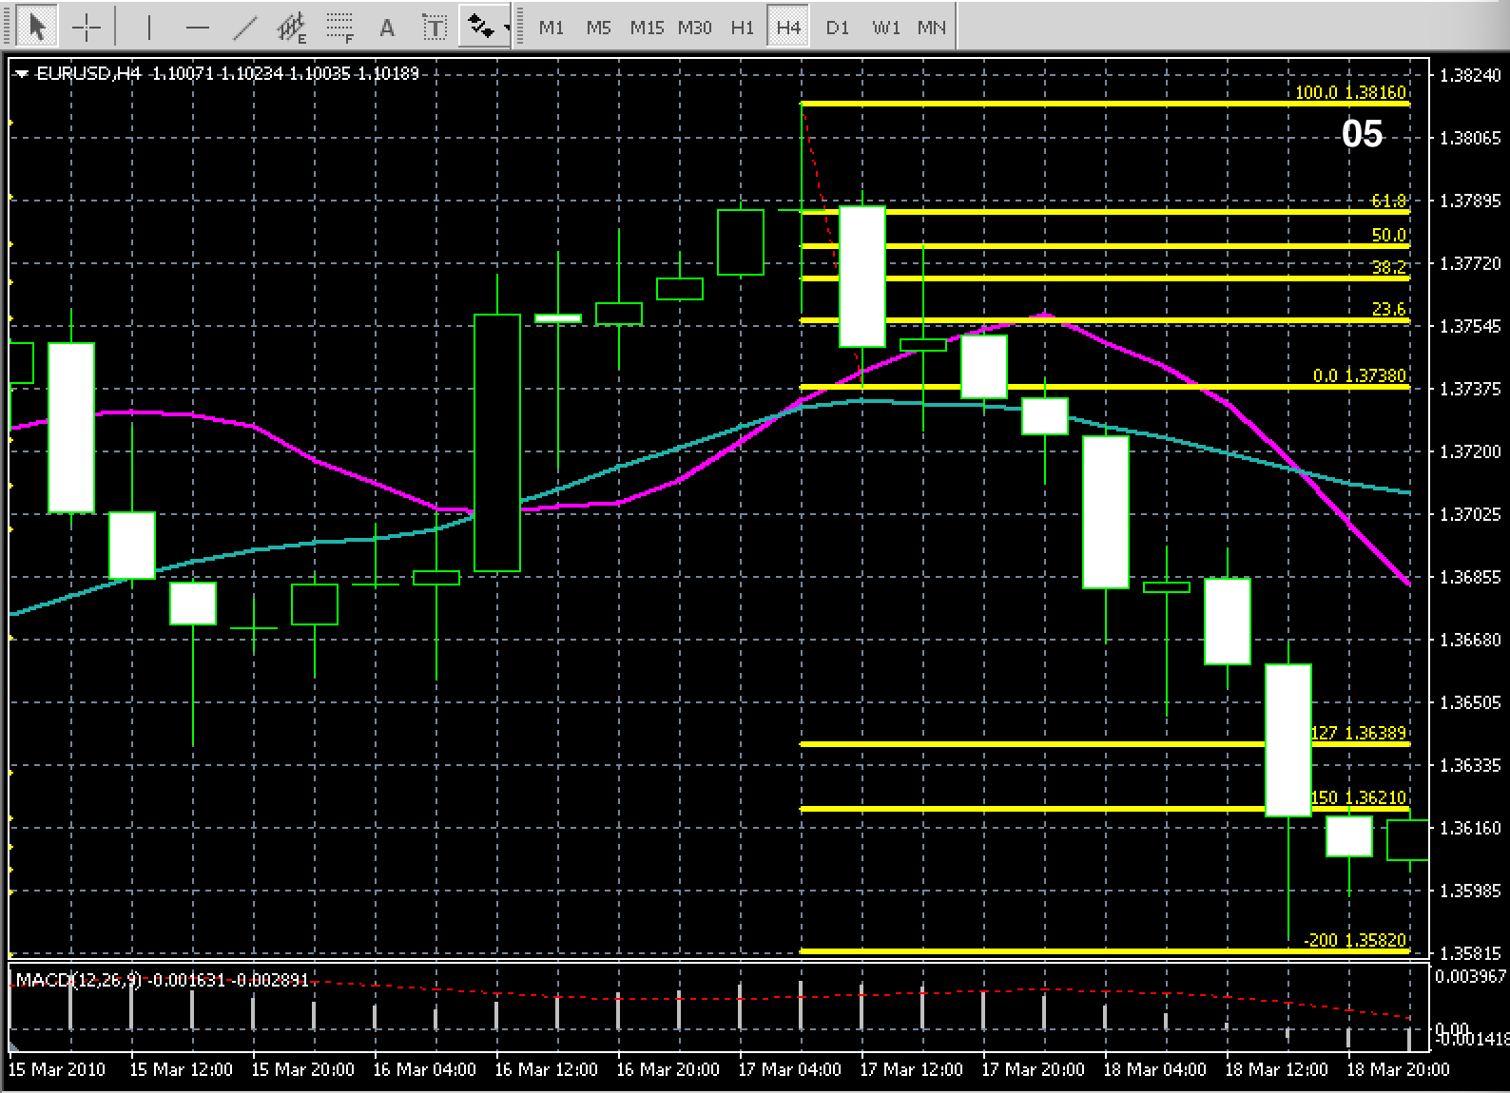

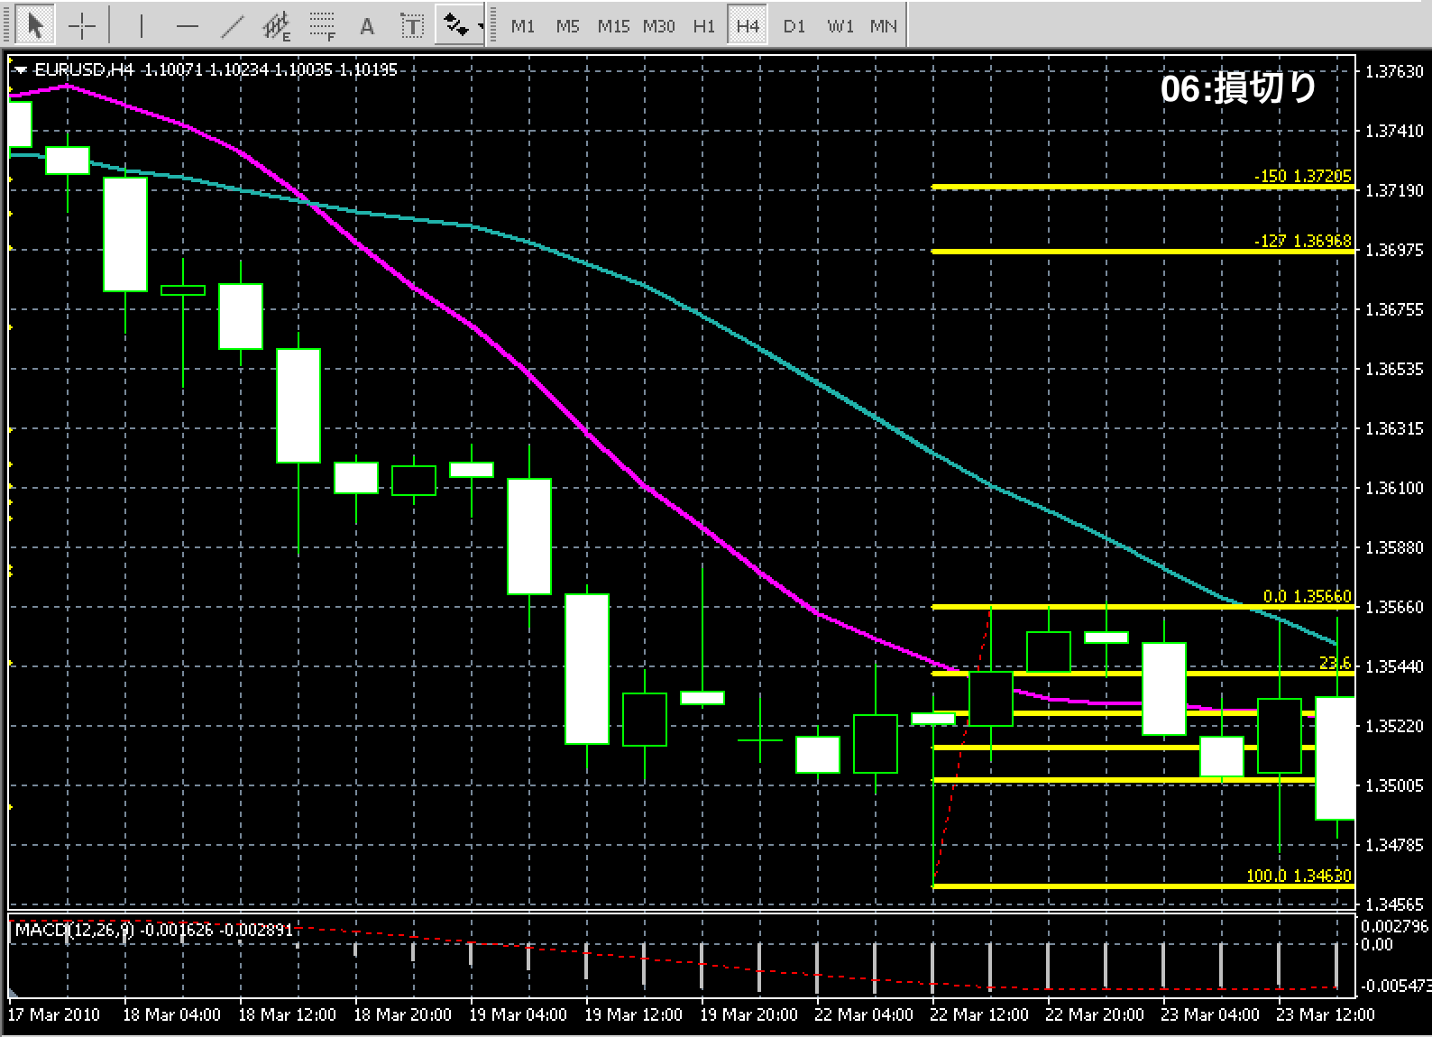

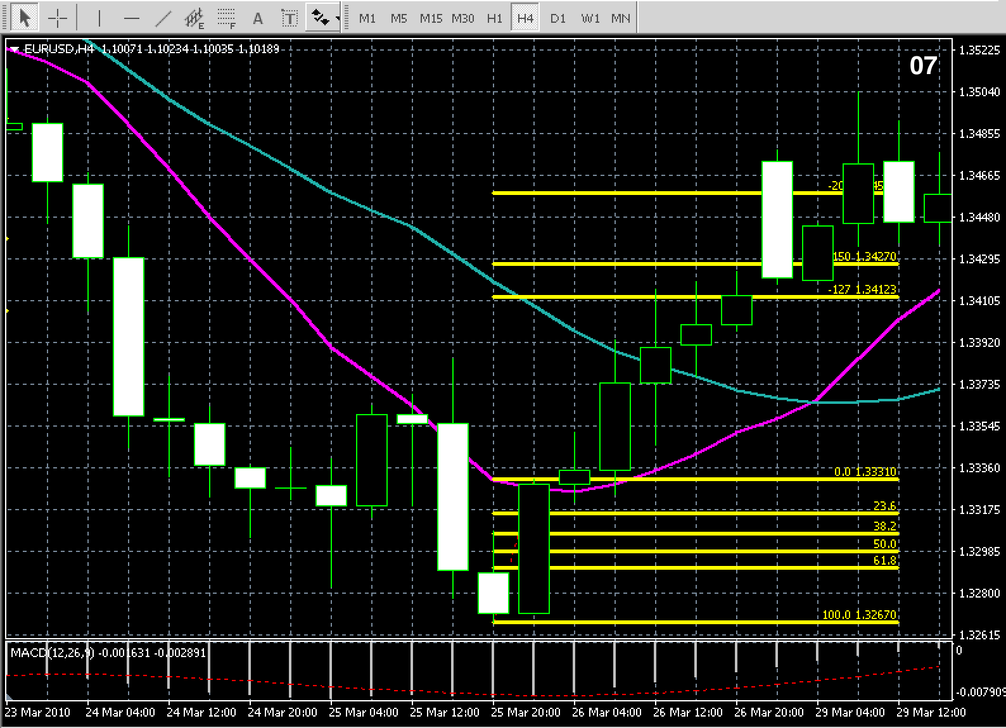

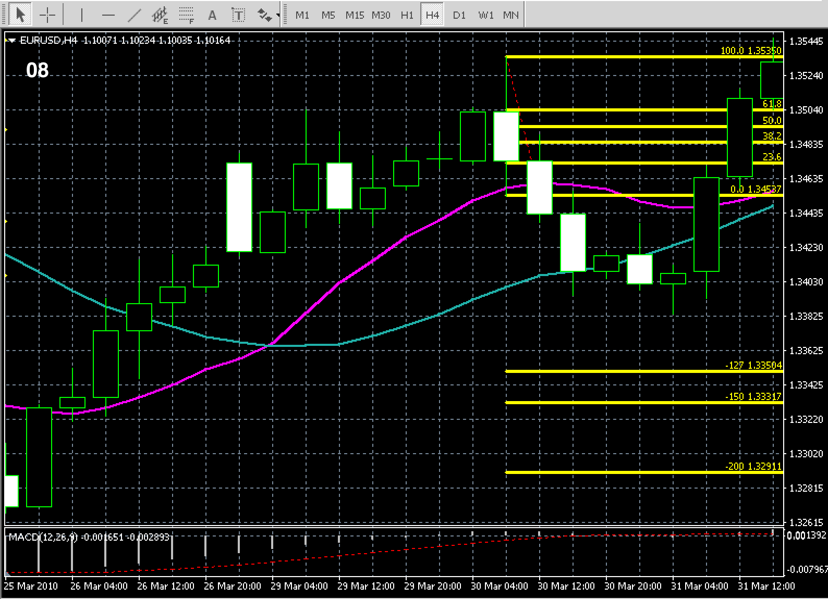

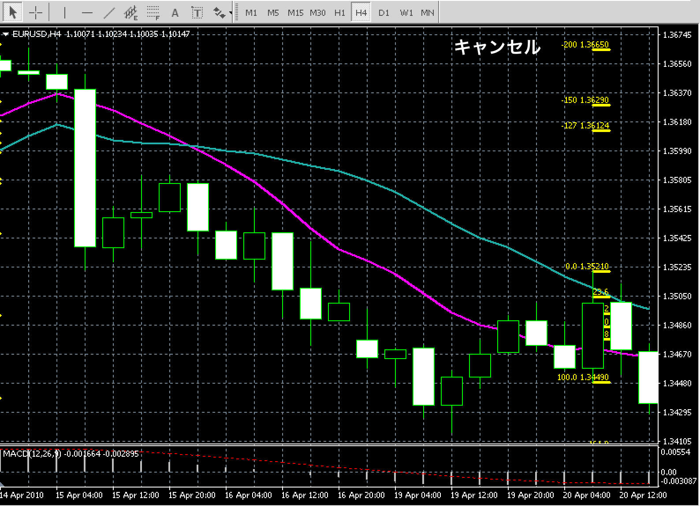

気づき
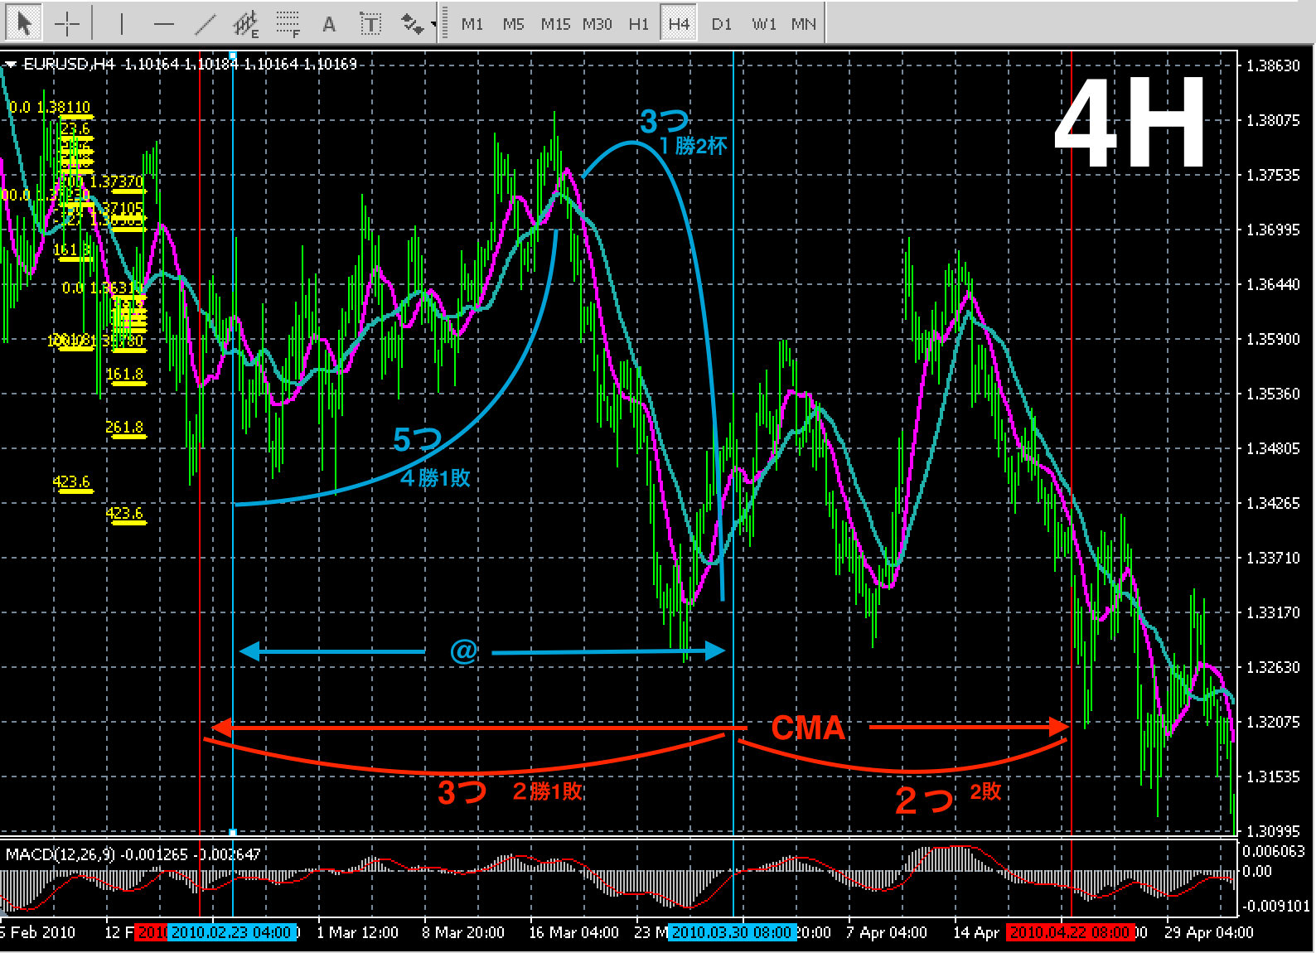
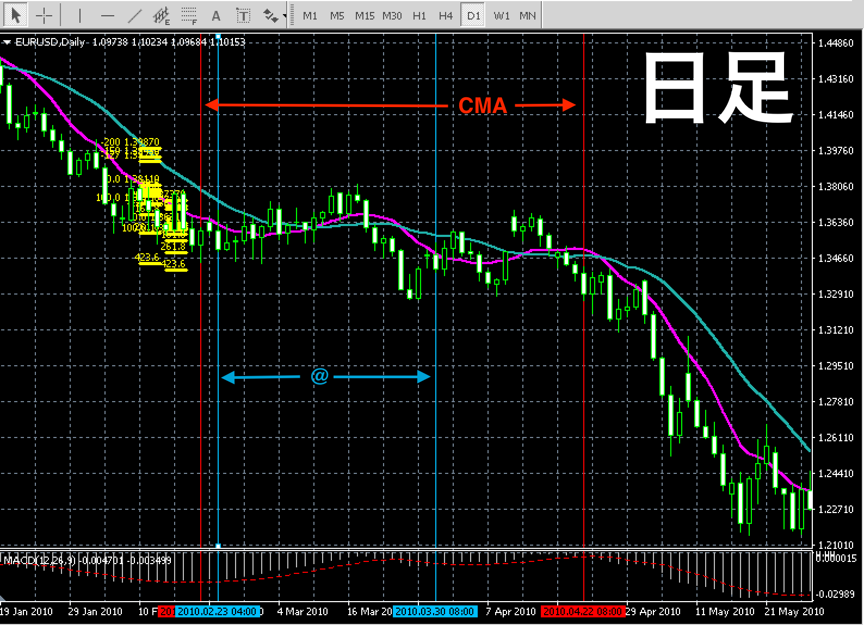
気付き 質問
＠が出現している間は、CMA通常ルールのEBの出現率が落ちるような気がしています。 MAがクロスしまくる時に＠ の出現率著しく上がり、勝率も比例しているように思います。 現段階の＠の特徴として、損切りが殆どありません。 代わりにキャンセルはそれなりにあります。 全てにおいて、偶然か固有の特徴なのか。。。 しばらく検証を続けたいと思います。

感想
デモトレを始めたことにより、検証に意義を感じれるようになりました。（今更ながら） ここから、なんとかペースアップしていうと思います。 質も。

今後
CMA通常ルールのEBの出現率や勝率となんらかの関係性を感じているので、 今回のように通常の検証と＠と同時に提出していこうと思います。

